Orientações
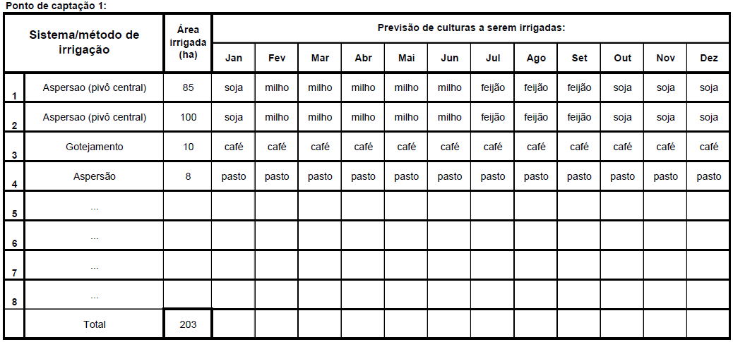
ORIENTAÇÕES:
Para facilitar o preenchimento e evitar erros, antes de iniciar o preenchimento da planilha para a determinação das necessidades hídricas para irrigação, recomenda-se que o responsável técnico tenha previamente definido:
1. O nome do corpo hídrico;
2. O número de pontos de captação;
3. Para cada ponto de captação:
3.1. Número do ponto (sugerimos estabelecer como n°.1, o ponto mais a montante);
3.2. Coordenadas do ponto;
3.3. Sistemas/métodos de irrigação e área irrigada;
3.4. Culturas e calendário de irrigação.
Para facilitar o preenchimento da planilha, sugerimos que anteriormente seja preparado um quadro com a previsão das culturas e calendário de irrigação mensal, para cada ponto de captação, assim como o exemplo abaixo:

